año 2026
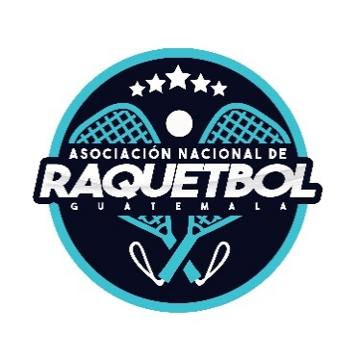 | Asociacion Nacional de Raquetbol de Guatemala Fecha de Actualización: 31/03/2026 PRESUPUESTO POR PROGRAMAS (Artículo 10, numeral 7, Ley de Acceso a la Información Pública) Cantidades Expresadas en Quetzales

 | Marzo 2,026
 | Renglón | Descripción | Presupuesto Total | Ampliacion de Presupuesto | Modificaciones | Presupuesto Vigente | Enero | Febrero | Marzo | Ejecutado | Disponible
 | 1 31 | Viáticos en el Exterior | 1,402,104.45 |  | 0.00 | 1,402,104.45 | 10,990.00 | 28,155.00 | 87,425.00 | 126,570.00 | 1,275,534.45
 | 1 41 | Transporte de Personas | 726,687.02 |  | 0.00 | 726,687.02 | 14,833.53 | 7,885.21 | 0.00 | 22,718.74 | 703,968.28
 | 233 | Prendas de Vestir | 125,000.00 |  | 0.00 | 125,000.00 | 0.00 | 9,200.00 | 54,390.00 | 63,590.00 | 61,410.00
 | 2 94 | Utiles deportivos y recreativos | 36,000.00 |  | 0.00 | 36,000.00 | 0.00 | 1,650.00 | 1,153.15 | 2,803.15 | 33,196.85
 | 3 22 | Equipo de Oficina | 15,000.00 |  | 0.00 | 15,000.00 | 0.00 | 0.00 | 0.00 | 0.00 | 15,000.00
 | 3 24 | Equipo Educacional y Recreativo | 15,000.00 |  | 0.00 | 15,000.00 | 0.00 | 0.00 | 0.00 | 0.00 | 15,000.00
 | 328 | Equipo de computo | 2,500.00 |  | 0.00 | 2,500.00 | 0.00 | 0.00 | 0.00 | 0.00 | 2,500.00
 | 991 | Credito de reserva | 12,976,336.90 |  | 187,624.00 | 12,788,712.90 | 0.00 | 17,624.00 | 0.00 | 0.00 | 12,771,088.90

